Tablero
INCORPORAR UN CÓDIGO QR QUE REMITA AL SITIO DE INFORMACIÓN PÚBLICA DE LA INSTITUCIÓN

ACTUALIZADO AL 31 DE MAYO DEL 2026
UNIDAD PARA EL DESARROLLO DE VIVIENDA POPULAR
 |  |  |  |  |  |  |  |  |  | Información Pública

AUTORIDADES |  |  | GESTIÓN DE PRESUPUESTO |  | EJECUCIÓN PRESUPUESTARIA POR GRUPOS DE GASTO |  | EJECUCIÓN PRESUPUESTARIA POR CLASIFICACIÓN GEOGRÁFICA |  | SERVICIOS PERSONALES, TÉCNICOS Y PROFESIONALES
Cargo: DIRECTOR | ANTONIO STANIN PALENCIA DE LA ROCA |  | Presupuesto vigente 2025 | Q46,300,000.00 | Grupo (000): SERVICIOS PERSONALES | 2,321,232.14 | Región (1): REGIÓN I METROPOLITANA | Q10,910,928.10 | Presupuesto para pago de salarios y honorarios | Q3,837,290.47
 |  |  |  |  | Grupo (100): SERVICIOS NO PERSONALES | 3,832,982.08
 |  |  |  |  | Grupo (200): MATERIALES Y SUMINISTROS | 255,365.05
 |  |  | Presupuesto ejecutado | Q10,910,928.10 | Grupo (300): PROPIEDAD, PLANTA, EQUIPO E INTANGIBLES | 3,987,025.87 |  |  | Presupuesto ejecutado en pago de salarios y honorarios | Q11,216,400.00
 |  |  |  |  | Grupo (400): TRANSFERENCIAS CORRIENTES | -
 |  |  |  |  | Grupo (900): ASIGNACIONES GLOBALES | 514,322.96
 |  |  | Porcentaje de ejecución | 23.57% |  |  | 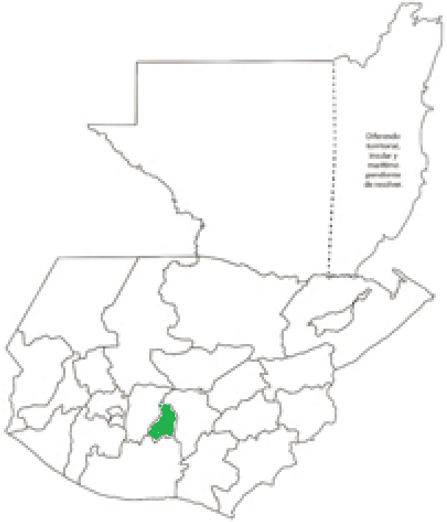 |  | Porcentaje de ejecución en el pago de salarios y honorarios | 34.21%
 |  |  |  |  | EJECUCIÓN POR FINALIDADES
Presupuesto Ejecutado | 23.57%
Presupuesto no Ejecutado | 76.43%
 |  |  |  |  | Finalidad 070000: URBANIZACIÓN Y SERVICIOS COMUNITARIOS | Q10,910,928.10
 |  |  |  |  |  |  |  |  | Personal permanente 011 | 0 personas
 |  |  |  |  |  |  |  |  | Personal temporal 021 Personal temporal 022 Jornales 031 | 2 personas 1 personas 0 personas
 |  |  |  |  |  |  |  |  | Servicios técnicos o profesionales 029 | 34 personas
 |  |  |  |  |  |  |  |  | Servicios técnicos o profesionales subgrupo 18 | 54 personas

 |  | Descripción del programa |  | Presupuesto vigente | Presupuesto ejecutado | Procentaje de ejecución | PRINCIPALES AVANCES O LOGROS AL 31 DE MAYO DE 2026
PROGRAMAS PRESUPUESTARIOS | PROGRAMA 20 | SERVICIOS DE URBANIZACION, LEGALIZACION, CONSTRUCCION Y MEJORAMIENTO DE BIENES INMUEBLES |  | Q46,300,000.00 | Q10,910,928.10 | 23.57% | 1. Se han ejecutado 2,375 m² de muros de contención distribuidos en 4 proyectos
 |  |  |  |  |  |  | 2. Se han realizado 782 dictámenes de habitabilidad.
 |  |  |  |  |  |  | 3. Se han realizado 1373 planos de registro.
 |  |  |  |  |  |  | 4. 270 Dictamenes de Eligibilidad y 17 Cartas para solicitar instalación de servicio de energía electrica y/o servicio de agua.

GRAFICA
Presupuesto Ejecutado | 23.57%
Presupuesto no Ejecutado | 76.43%

